Спецификация
2023-04-13
СПЕЦИФИКАЦИЯ ПО КАЧЕСТВУ СМОРОДИНА

МИНИМАЛЬНЫЕ ТРЕБОВАНИЯ
Ягоды свежие, вполне развившиеся, здоровые, зрелые, чистые, целые, без механических повреждений, без повреждений, вызванных сельскохозяйственными вредителями и болезнями, без излишней внешней влажности, в кистях или без кистей, характерной для помологического сорта окраски.
Ягоды типичные по форме и другим признакам для данного помологического сорта. Ягоды однородные по размеру и окраске, практически одинаковые по степени зрелости. Кисти могут быть неполными, допускается наличие отдельных ягод.
Ветка: стебли свежие без листьев.
Массовая доля примеси растительного происхождения, %, не более 0,3%.
I КАТЕГОРИЯ
Допускаются незначительные дефекты ягод при условии, что они не влияют на общий внешний вид, качество, сохраняемость и товарный вид продукта в упаковке:
• очень незначительная утечка сока;
• очень незначительная помятость;
• не категорируется как дефект наличие в 1 потребительской упаковке (ПУ) суммарно не более лимитирующего числа (указано далее) ягод увядших (старение, морщинистость), усохших (без симптоматики заболеваний) и/или зеленых/недозревших; лимитирующее число (допуск) на ПУ 125 г - 3 шт, 250 г - 6 шт., 450 г - 8 шт.; если таких ягод больше лимитирующего числа на 1 ПУ - следует рассматривать их дефекты как нестандарт;
II КАТЕГОРИЯ
К этой категории относятся ягоды, которые не могут быть отнесены к первой категории, но отвечают перечисленным выше минимальным требованиям.
Ягоды могут быть разнородными по размеру и окраске. Ягоды на кистях могут быть распределены менее равномерно.
Могут допускаться следующие дефекты при условии, что ягоды сохраняют присущие им характерные признаки качества, сохраняемость и товарный вид:
• незначительная утечка сока;
• незначительная помятость;
• незначительный дефект окраски;
НЕСТАНДАРТ
• ягоды с дефектами, превышающими допуски для 1 и 2 категории, либо не отвечающие минимальным требованиям;
• уродливые;
• грязные;
• дефект окраски;
• серьезные механические повреждения;
• пораженные с/х заболеваниями в начальной стадии;
• увядание, старение, морщинистость; сухие ветки;
• зеленые и недозревшие;
• усохшие ягоды без загнива, плесневения, симптоматики с.-х. заболеваний;
ОТХОД
• загнившие, заплесневевшие;
• наличие органической и минеральной примеси (листья, ветки, песок и др.)
• со следами хим. обработки;
• пораженные с/х заболеваниями;
• повреждения с/х вредителями; наличие вредителей или следов их жизнедеятельности;
• подверженные воздействию низких или высоких температур (подмороженные или запаренные);
• наличие оголенных кистей;
• грубые механические повреждения;
• перезревшие, забродившие ягоды;
ДРУГИЕ ТРЕБОВАНИЯ
Сорт | Согласно требованиям Коммерческой Службы Ленты. В заказе могут быть предъявлены дополнительные требования к внешнему виду продукции, которые будут считаться необходимыми для соответствия сорту.
Калибр | Согласно требованиям Коммерческой Службы Ленты. В общей сложности допускается наличие 10% по весу ягод, не отвечающих требованиям калибровки.
Однородность | Содержимое каждой партии должно быть однородным и состоять из свежих ягод одного помологического и товарного сорта, качества, степени зрелости.
 | Видимая часть содержимого упаковки должна соответствовать содержимому всей упаковки.
Упаковка | Ягоды должны быть упакованы таким образом, чтобы обеспечивалась надлежащая сохранность продукта.

Фото
В данном разделе представлены фото, иллюстрирующие примеры проявления некоторых дефектов. Основная информация о требованиях к качеству товара представлена в разделе "Спецификация". Раздел "Фото" является дополнительным и неисчерпывающим приложением к Спецификации по качеству.
I КАТЕГОРИЯ
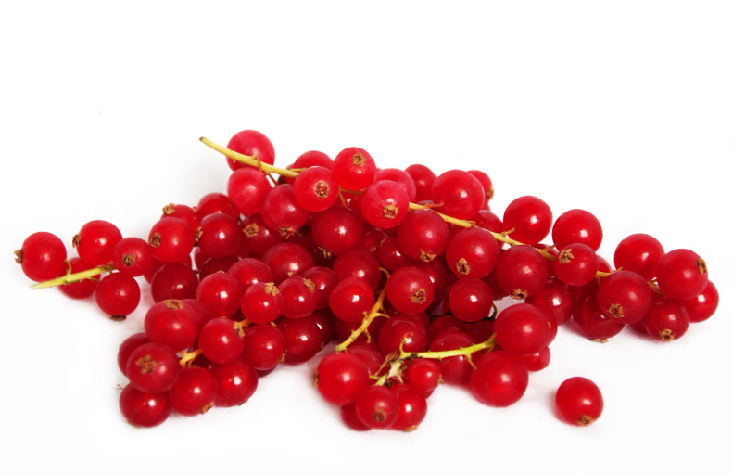
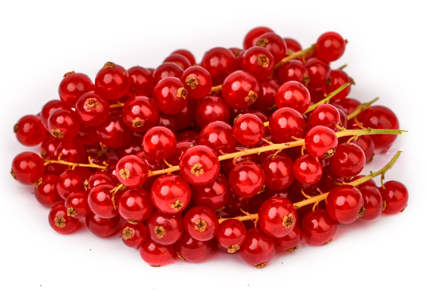
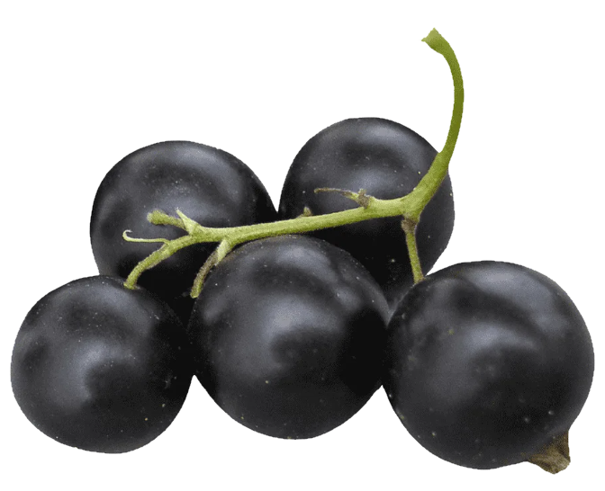

Смородина соответствующего качества
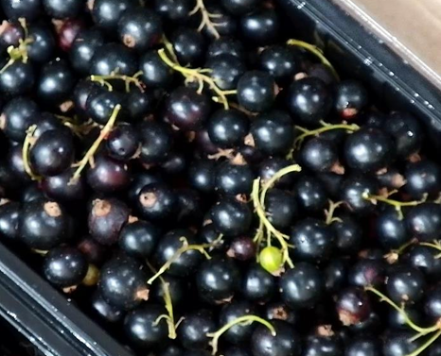
Не категорируется как дефект наличие в 1 потребительской упаковке (ПУ) суммарно не более лимитирующего числа ягод увядших (старение, морщинистость), усохших (без симптоматики заболеваний) и/или зеленых/недозревших
II КАТЕГОРИЯ

Раздел находится в разработке

НЕСТАНДАРТ
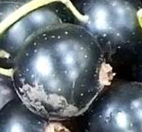 | 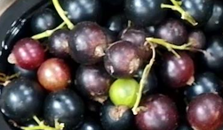 |  | 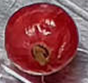 |  | 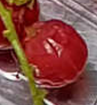
грязные | зеленые, недозревшие |  |  | увядшие
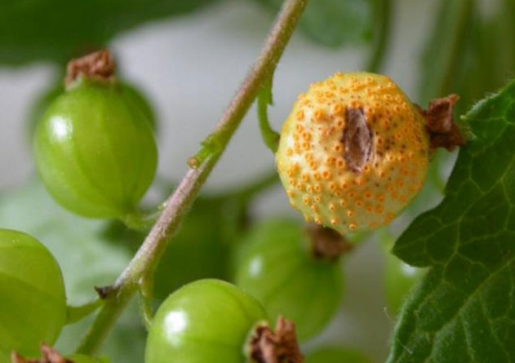
ОТХОД
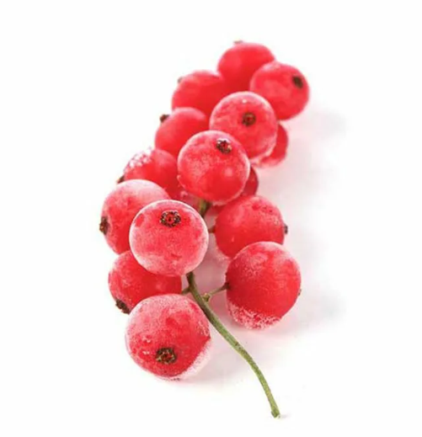
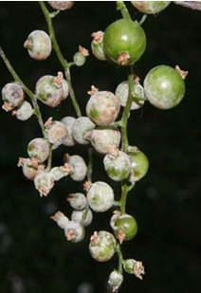

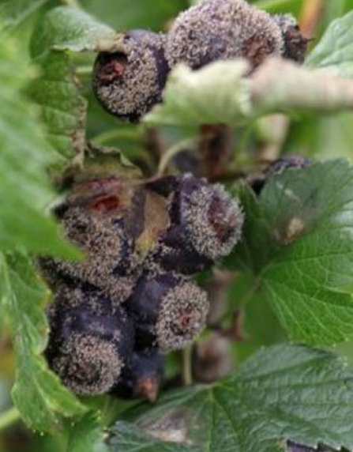
подверженные воздействию низких температур |  | бокальчатая ржавчина |  | мучнистая роса
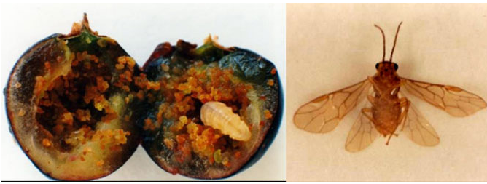

серая гниль |  | пилильщик
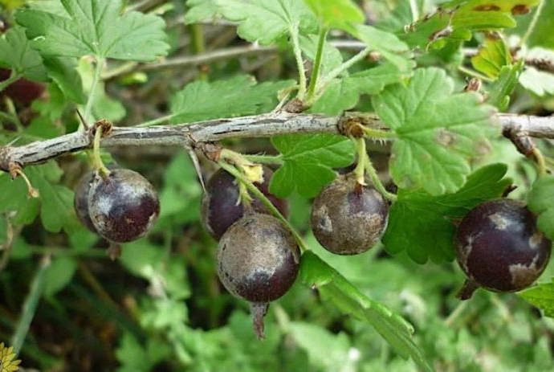
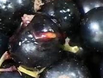
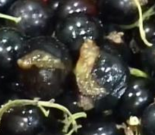
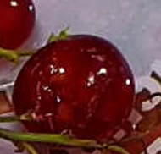

парша |  | грубые механические повреждения

